团报报名表
2018UltraS无锡24小时不间断跑步接力赛 （10月20-21日） 俱乐部 团体报名表格（请填写俱乐部或公司企业名称）
组别 | 参赛队名 （重要，也用于成绩显示) | 姓名 | 性别 | 证件类型 | 证件号码 | 出生日期 | 邮箱 | 手机 | 国籍 | 居住地 | 联系地址 | 紧急联系人姓名 | 紧急联系人手机 | 衣服尺码 | 既往病史及过敏史
请从第四行开始填写 | 10个汉字或20个英文字符内 |  | 男、女 | 身份证、护照、其他 | 必填 | 年年年年-月月-日日 | 必填 | 必填、13位 | 请按代码表填写 |  | 必填 | 必填 | 必填、13位、不可本人手机 | 请按尺码表填写
大众组（7-12人） | Run for Love （示例） | Joe Smith | 男 | 身份证 | 511922610 | 1988-08-07 | kittyliemail@gmail.com | 18801839367 | CHN | 无锡本地 |  | Kitty | 18801839367

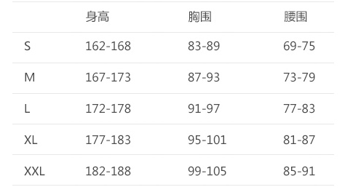
填写说明： 1. 请按照规定的格式填写信息， 将每个队队长写在（队伍起始）第一行并高亮 2. 请正确的填写俱乐部或公司名称 3. 仔细核对手机号码/邮箱地址/身份证（护照）号码准确有效 4.T恤尺码见下表

